第2次
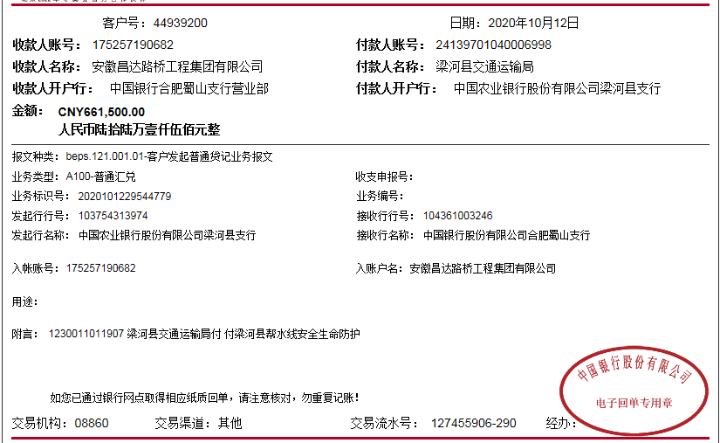


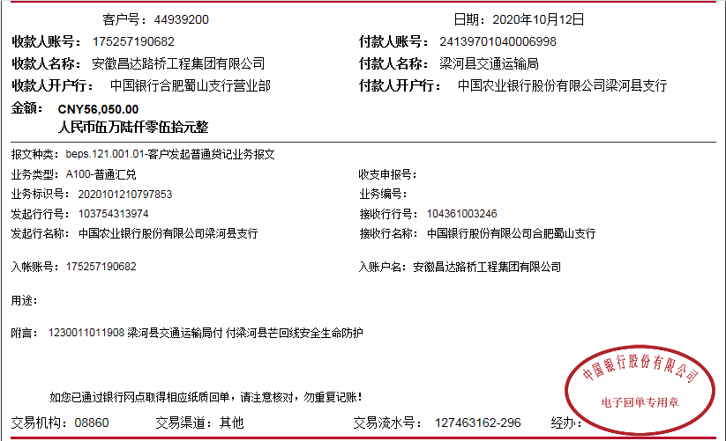
工程款支付证书
工程名称 |  | 梁河县2018年未通客车建制村公路安全生命防护工程施工 |  |  |  |  | 建设单位 |  | 梁河县地方公路管理段 |  |  |  | ERP编号 |  | 10752 | 档案编号
合同金额 |  | 3,396,399.00 |  |  | 中标时间 | 2018-11-28 | 已提供工程资料 |  | 中标通知书、施工合同 |  |  |  | 保存地址 |  | 庐江 | 责任单位 |  | 西部大区-云南
决算金额 |  |  |  |  | 决算时间 |  | 项目部印章 |  |  |  |  |  | 施工人 |  | 程贤农 | 区域责任人 | 刘中柱 | 省办负责人 | 刘中柱
序号 | 经营填写 |  |  |  |  | 工程填写 | 经营填写 |  |  | 财务填写 | 经营、工程、质安填写 |  | 区域负责人 |  | 申请部门填写财务核对 |  |  | 本次支付 金额 | 剩余款项
 | 到款情况 |  |  |  |  |  | 暂列金 |  |  | 代缴税金 | 其他扣款 |  | 预留款 |  | 成本票
 | 日期 | 工程款金额 | 周转金金额 | 到款银行 | 到款账户 | 完成进度 | 比例 | 金额 | 备注 | 金额 | 金额 | 备注 | 金额 | 备注 | 供货单位 | 合同额 | 成本票额
1 | 2019-09-10 | 730,000.00 |  | 中行 | 175202745165 |  | 0.6% | 4,380.00 |  | 115991 | 1,000.00 | 扣除2次外经证费用
 |  |  |  |  |  |  |  |  |  |  | 300,600.00 | 暂扣企税
2 | 2019-09-29 |  |  |  |  |  |  |  |  | -79702 | -300,600.00 | 退暂扣增值税（部分）及企税
 | 2019-12-20 | 14,805.00 |  |  |  |  | 0.6% | 89.00 |  | 1,295.00 |  | 增值税及附加、水利基金、企税
3 | 2020-01-20 | 490,000.00 |  |  |  |  | 0.6% | 2,940.00
 |  |  |  |  |  |  |  | -7,409.00 | 已支付 |  |  |  | 150.00 | 手续费
4 | 2020-10-12 | 1,083,100.00 |  |  |  |  | 0.6% | 6,499.00 |  |  |  | 本次暂不扣税，下次补扣

 |  |  |  |  |  |  |  |  |  |  |  |  |  |  | 前期累计支付 |  |  | 680500.00
 | 2020-01-20 |  |  |  |  |  |  |  |  |  |  |  |  |  | 云南世宏工程机械设备租赁有限公司 |  |  | 170275.00
 | 2020-01-20 |  |  |  |  |  |  |  |  |  |  |  |  |  | 梁河县永保沙石经营部 |  |  | 336000.00
 | 2020-10-23 |  |  |  |  |  |  |  |  |  |  |  | 200.00 | 手续费 | 云南锐迪建设工程有限公司 |  |  | 1080000.00

合计 |  | 2317905 | 0.00 |  |  |  | - | 6,499.00 |  | 37,584.00 | 1,000.00 | - | 350.00 | - | - |  |  | 2,266,775.00 | 5697.00
本次结算、支付明细 |  | 应支付金额 |  |  | 1080000.00 |  | 本次支付金额 |  |  |  |  | 小写 | 1,080,000.00
 |  | 已支付金额 |  |  | 1080000.00 |  |  |  |  |  |  | 大写 | 壹佰零捌万整

第三次
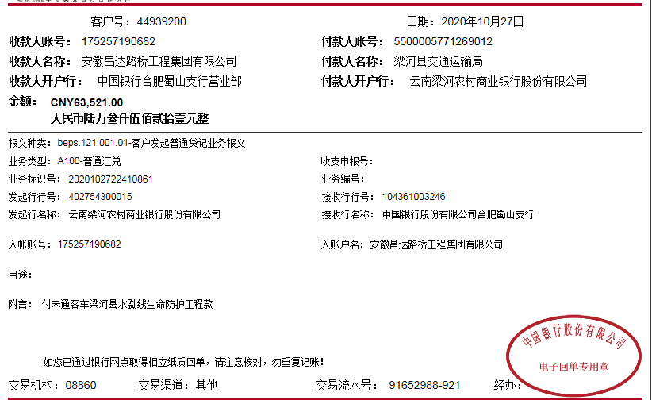
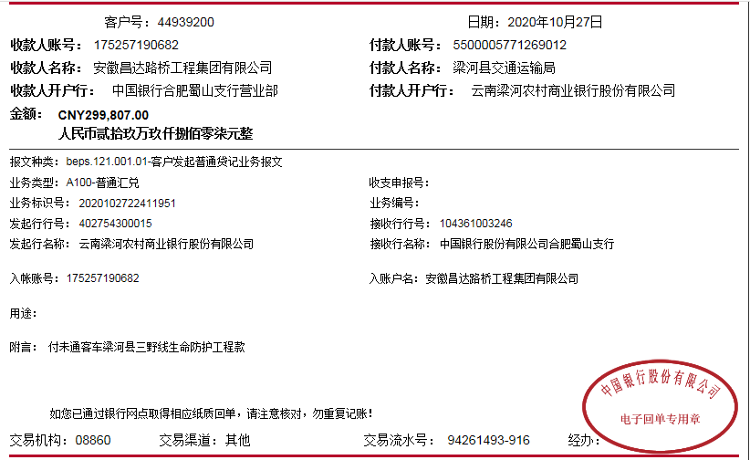

工程款支付证书
工程名称 |  | 梁河县2018年未通客车建制村公路安全生命防护工程施工 |  |  |  |  | 建设单位 |  | 梁河县地方公路管理段 |  |  |  | ERP编号 |  | 10752 | 档案编号
合同金额 |  | 3,396,399.00 |  |  | 中标时间 | 2018-11-28 | 已提供工程资料 |  | 中标通知书、施工合同.投资协议、终结结算、不领章承诺书、审计 |  |  |  | 保存地址 |  | 庐江 | 责任单位 |  | 西部大区-云南
决算金额 |  | 3,397,352.00 |  |  | 决算时间 |  | 项目部印章 |  | 无 |  |  |  | 施工人 |  | 李绍文 | 区域责任人 | 刘中柱 | 省办负责人 | 刘中柱
序号 | 经营填写 |  |  |  |  | 工程填写 | 经营填写 |  |  | 财务填写 | 经营、工程、质安填写 |  | 区域负责人 |  | 申请部门填写财务核对 |  |  | 本次支付 金额 | 剩余款项
 | 到款情况 |  |  |  |  |  | 暂列金 |  |  | 代缴税金 | 其他扣款 |  | 预留款 |  | 成本票
 | 日期 | 工程款金额 | 周转金金额 | 到款银行 | 到款账户 | 完成进度 | 比例 | 金额 | 备注 | 金额 | 金额 | 备注 | 金额 | 备注 | 供货单位 | 合同额 | 成本票额
1 | 2019-09-10 | 730,000.00 |  | 中行 | 175202745165 |  | 0.6% | 4,380.00 |  | 115991 | 1,000.00 | 扣除2次外经证费用
 |  |  |  |  |  |  |  |  |  |  | 300,600.00 | 暂扣企税
2 | 2019-09-29 |  |  |  |  |  |  |  |  | -79702 | -300,600.00 | 退暂扣增值税（部分）及企税
 | 2019-12-20 | 14,805.00 |  |  |  |  | 0.6% | 89.00 |  | 1,295.00 |  | 增值税及附加、水利基金、企税
3 | 2020-01-20 | 490,000.00 |  |  |  |  | 0.6% | 2,940.00
 |  |  |  |  |  |  |  | -7,409.00 | 已支付 |  |  |  | 150.00 | 手续费
4 | 2020-10-12 | 1,083,100.00 |  |  |  |  | 0.6% | 6,499.00 |  | 391531.37 |  | 暂扣企税
5 | 2020-10-27 | 1,079,447.00 |  |  |  |  | 0.6% | 6,477.00 | 全部管理费 | 20357.02 |  | 1%企税
 |  |  |  |  |  |  |  |  |  | 1,120.57 |  | 水利基金
 |  |  |  |  |  |  |  |  |  | 146,421.13 |  | 增值税及附加 |  |  | 前期累计支付 |  |  | 680500.00
 | 2020-01-20 |  |  |  |  |  |  |  |  | -380,000.00 |  | 退暂扣企税 |  |  | 云南世宏工程机械设备租赁有限公司 |  |  | 170275.00
 | 2020-01-20 |  |  |  |  |  |  |  |  |  |  |  |  |  | 梁河县永保沙石经营部 |  |  | 336000.00
 | 2020-10-23 |  |  |  |  |  |  |  |  |  |  |  | 200.00 | 手续费 | 云南锐迪建设工程有限公司 |  |  | 1080000.00
 | 2020-10-29 |  |  |  |  |  |  |  |  |  |  |  | 50.00 | 手续费 | 芒市海杰商贸有限公司 |  |  | 79105.00
 | 2020-11-03 |  |  |  |  |  |  |  |  |  |  |  | 100.00 | 手续费 | 云南锐迪建设工程有限公司 |  |  | 110391.22
 | 2020-11-09 |  |  |  |  |  |  |  |  |  |  |  | 100.00 | 手续费 | 云南粤强贸易有限公司 |  |  | 465015.80
 | 2020-12-17 |  |  |  |  |  |  |  |  |  |  |  | 50.00 | 手续费 | 昆明福创广告有限公司 |  | 标识标牌 | 73080.00
 | 2021-01-26 |  |  | 梁河县农村信用社九保分社 | 5014070368012 |  |  |  |  |  |  |  | 50.00 | 手续费 | 梁河县永保沙石经营部 |  |  | 30000.00

合计 |  | 3397352 | 0.00 |  |  |  | - | 12,976.00 | 20,385.00 | 217,014.09 | 1,000.00 | - | 700.00 | - | - |  |  | 3,024,367.02 | 141294.89
本次结算、支付明细 |  | 应支付金额 |  |  | 30000.00 |  | 本次支付金额 |  |  |  |  | 小写 | 30,000.00
 |  | 已支付金额 |  |  | 30000.00 |  |  |  |  |  |  | 大写 | 叁万元整

 |  |  |  |  |  |  |  | 20,384.11

